离校故事线
职业发展：晋升路径+随机事件
正向+负向
家庭
风险
强依赖
无依赖
职级&职务
学生办公室主任/副主任
【学术】 |  | 【行政-留校】 |  | 【行政-公务员&选调生】 | 【工作-公司】 | 【自由职业/创业】 |  | 【随机事件-正向】 | 【随机事件-负向】 | 【社会关系】 | 【爱好】 | 【社会新闻】 | 【个人心态】
博士后 | 院长助理 | （A院系）专职辅导员（分团委，就业，资助，园区） | 思政讲师 | 基层锻炼 | A-Z级，本科生毕业C级，研究生毕业D级，博士生毕业E【26级】 | 偷税漏税 | 成立工作室 | 彩票中奖 | 出车祸 | 相亲 | 健身 | seekdeep发布最新模型，并免费 | 初入职场，激情澎湃，相信自己能改变世界
青年副研究员-硕导 副教授 教授 | 副院长 | 学工组长/研工组长 | 思政副教授 | 任职定级 | A-I级，大部分员工 | 市场需求不足 | 研发产品 | 投资成功 | 抑郁 | 谈恋爱 | 入坑手游 | 我国两极分化循序减小，人民幸福指数进一步提高 | 面对现实压力，开始怀疑梦想是否遥不可及
青年研究员-博导 教授 | 院长（博导） | 学院党委副书记 | 思政教授 | 乡科级副职 | I-R级，领导/专家 | 市场竞争激烈 | 第一个百万 | 遇到挚友 | 下岗 | 结婚 | 收集jellycat | 通用人工智能将超越人类智慧，引发全球伦理和就业的地震式变革 | 初为人父/母，感受到前所未有的责任与喜悦
 | 副校长 | 学院党委书记 |  | 乡科级正职 | S级及以上，高级别boss | 资金不足 | 注册公司 |  | 突发恶疾 | 生孩子 | 徒步旅行 | 量子计算将瞬间破解当今最强加密，让世界信息安全格局一夜重建 | 对健康开始关注，意识到身体是革命的本钱
 | 校长（院士） | 学校党委副书记 |  | 县处级副职 | 加班 | 融资困难 | 争取客户 |  | 社交孤立 | 孩子上学 | 看网文 | 人形机器人将像智能手机一样普及，甚至可能抢走一半的工作岗位 | 对子女教育焦虑，希望他们拥有更好未来
发论文：Science Nature PNAS 柳叶刀 |  | 学校党委书记 |  | 县处级正职 | 辞职 | 团队能力不足 | 优化运营 |  | 家庭成员突发重大疾病 | 离婚 | 画漫画 | 自动驾驶将让方向盘成为古董，车祸成为历史，城市为无人驾驶重塑 | 对父母健康担忧，意识到自己是家庭支柱
公共服务：讲课/参加讲座 |  |  |  | 厅局级副职 | 被裁 | 团队合作不畅 | 扩充团队 |  | 技能被替代 | 买车 | 跑步，参加马拉松 | 全球债务将突破500万亿美元，压得世界经济喘不过气 | 对退休生活既期待又担忧，担心失去生活重心
国家五大科技计划：国家自然科学基金、国家科技重大专项、国家重点研发计划、技术创新引导专项（基金）、基地和人才专项 |  |  |  | 厅局级正职 |  | 产品竞争力不足 | 拓展市场 |  | 秃顶 | 买房 | 摄影 | 低空经济将井喷式爆发，天空中飞行汽车穿梭，彻底改变城市生活节奏 | 对老友相聚充满珍惜，感慨时光流逝
 |  |  |  |  |  | 产品接受度低 | 升级产品 |  | 掉发 | 父母离世 | 学习小语种 | 可再生能源将全面压制煤炭，让传统能源巨头黯然退场 | 对健康养生更加执着，追求身心的和谐
次青：中国科协青年人才托举工程、博士后创新人才支持计划 |  |  |  |  |  | 决策失误 | 业务多元化 |  |  | 朋友离世 | 桌游 | 中国每三个人中就有一个老人，养老产业将成为经济顶梁柱 | 对死亡有初步思考，但并不恐惧，而是坦然面对
四小青：优青、青年长江、万人青拔、海外优青 |  |  |  |  |  |  | 运作资本 |  |  | 分手 | 养猫 | 半数国人深陷健康泥潭，医疗系统将面临史无前例的考验 | 对生活中的小事感到满足，容易快乐
四大青：杰青、长江学者、万人领军、高层次引才计划 |  |  |  |  |  |  | 承担社会责任 |  |  | 不相信爱情 | 养狗 | 养老问题将像巨石压顶，引发全民焦虑 | （跟在事件背后）
次院士：何梁何利基金奖、光华工程科技奖、全国创新争先奖、国家工程师奖 |  |  |  |  |  |  | 上市融资 |  |  | 遇见真爱 | 烹饪、烘焙 | 气温飙升，海平面上升吞噬沿海城市，人类与自然的博弈白热化
两院院士：中科院、工程院院士 |  |  |  |  |  |  | （上/下：根据属性，有max min） |  |  | 自己离世 | （选取有代表性的节点，描述得形象一些） | 水资源短缺引发全球争端，水比石油更珍贵，战争一触即发
最高：国家最高科技奖获得者 |  |  |  |  | https://zhuanlan.zhihu.com/p/475487121 |  |  |  |  |  |  | 真空管道列车风驰电掣，2小时跨越大洲，重新定义距离和时间
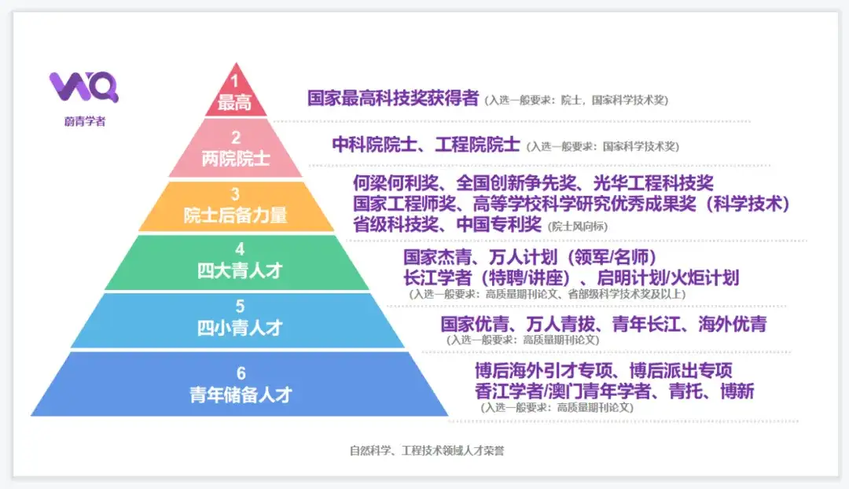 |  |  |  |  |  |  |  |  |  |  |  | 人类寿命大幅延长，百岁人生常态，死亡变得遥远
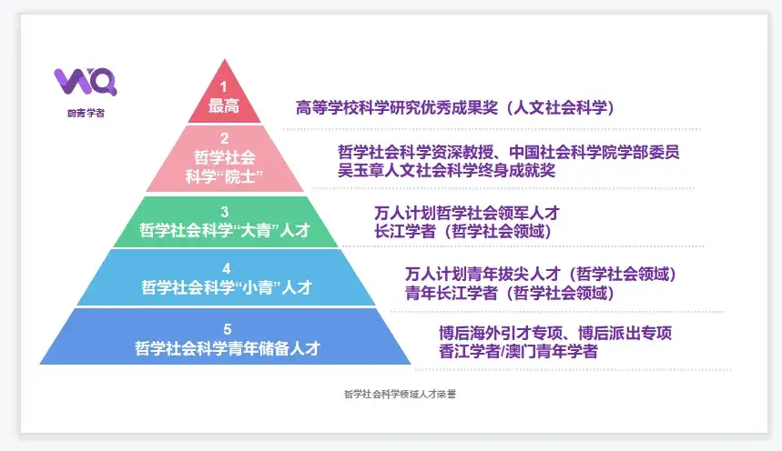 |  |  |  |  |  |  |  |  |  |  |  | 大脑思维信息存储普及，人类思想永存，意识上传成现实
 |  |  |  |  |  |  |  |  |  |  |  | 虚拟现实全面入侵零售和教育，彻底改变消费和学习方式
 |  |  |  |  |  |  |  |  |  |  |  | 在线远程办公席卷全球，办公室逐渐消失，工作效率飞跃提升
 |  |  |  |  |  |  |  |  |  |  |  | 中瑞自贸协定升级为全球经济合作树立典范，贸易壁垒打破
 |  |  |  |  |  |  |  |  |  |  |  | 申根区扩容让欧洲旅行无障碍，人员物资自由流通
 |  |  |  |  |  |  |  |  |  |  |  | 中国载人航天迈向深空，月球基地建成，星际殖民起步
https://www.zhihu.com/question/277354933
https://blog.csdn.net/weixin_60784949/article/details/142729312
https://www.weiqingxuezhe.com/articles/490

